统计图表
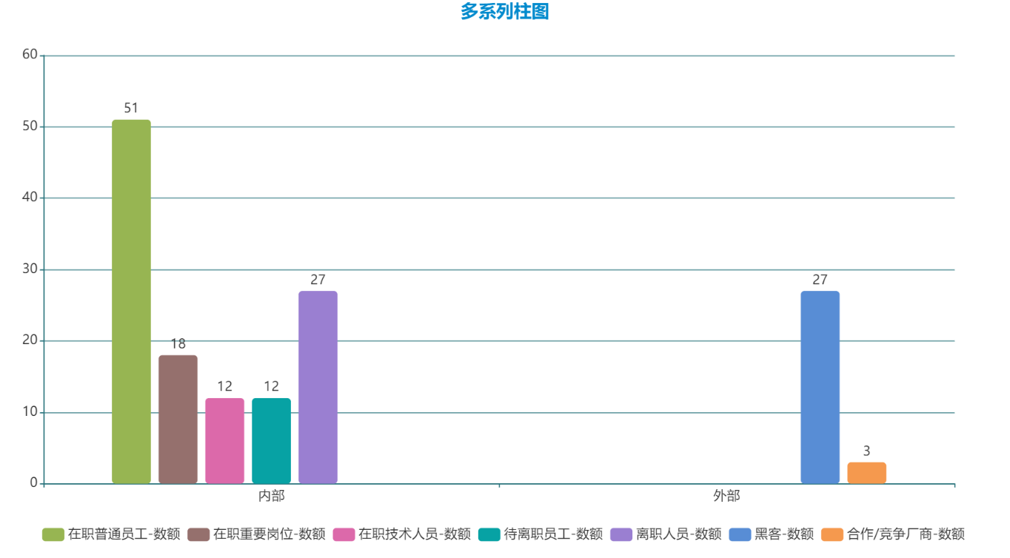
分析事件总量 | 数据类型 |  | 泄露人身份 |  |  |  | 泄露动机 |  | 泄露渠道
150 | 用户数据 | 52 | 外部人员 |  | 内部人员 |  | 牟利 | 86 | QQ、微信 | 25
 | 客户数据 | 30 | 黑客 | 27 | 在职普通员工 | 51 | 不正当竞争/利用 | 21 | 邮件 | 19
 | 源代码 | 11 | 合作/竞争厂商 | 3 | 在职重要岗位 | 18 | 报复 | 5 | U盘 | 58
 | 商业机密数据 | 41 |  |  | 在职技术人员 | 12 | 公开/成名 | 2 | 软件、网盘 | 24
 | 政企涉密文件 | 16 |  |  | 待离职员工 | 12 | 增加求职筹码 | 16 | 拍照 | 5
 |  |  |  |  | 离职人员 | 27 | 误操作 | 20

